Home
BỐ CỤC WEB
Trang | Ảnh | Nội dung sửa
Home
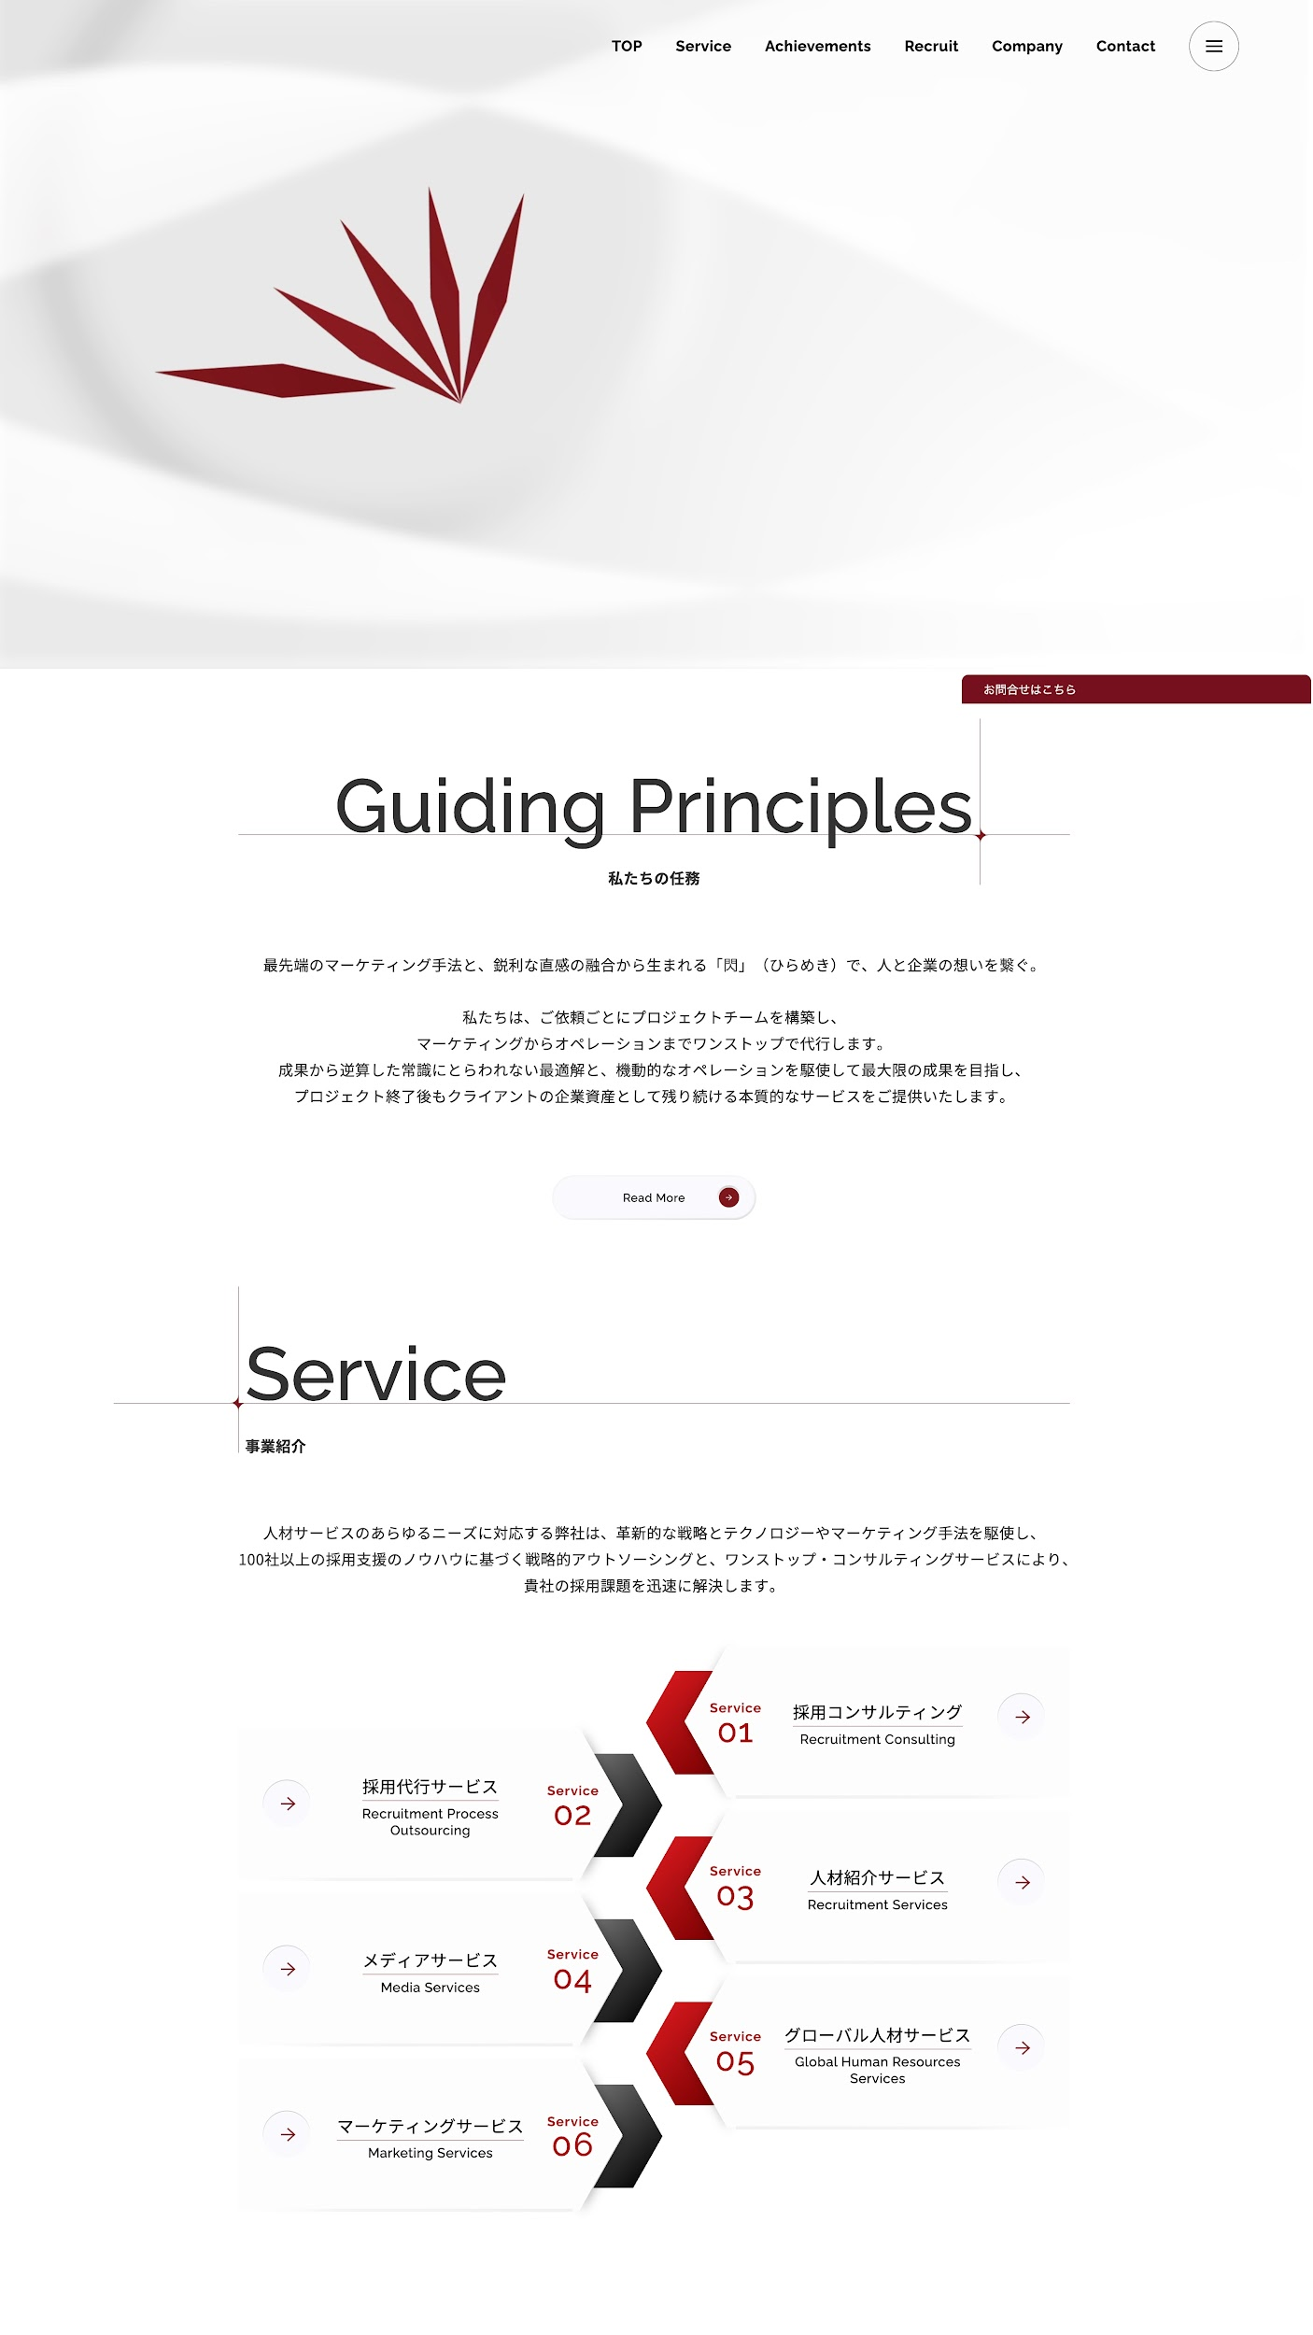
 |  | Giữ nguyên nội dung hiển thị ở đây - bỏ tab Recruit

 |  | Video sẽ tìm cái nào sửa vào sau

 |  | Sửa text | Guiding Principles -> | Our Mission
 |  |  | 私たちの任務 → | 私たちのミッション

 |  | Nội dung thay | 私たちは、「人材 × 技術 × 現場力」を軸に、企業とエンジニア、そして現場を確実につなぐパートナーとして、日本のものづくり・技術現場を支えています。 私たちは、単なる人材紹介や外注先ではありません。企業ごとの課題や業務内容に向き合い、ご依頼ごとに最適な体制を設計し、採用から設計・開発・運用までを一貫して支援します。 成果から逆算した実行力と、現場を理解した実務視点をもとに、「安心して任せられる」「長く付き合える」存在であることを大切にし、プロジェクト終了後も企業の力として残り続ける、本質的な価値を提供します。

 |  |  | Read more | giữ nguyên

 |  | Nội dung thay | 人材採用から、設計・開発・運用まで、企業の成長に必要な業務領域を多角的に支援。 単なる紹介や委託ではなく、採用戦略の設計、業務プロセスの構築、技術人材のアサイン、教育支援、マーケティングまで、現場視点でのワンストップソリューションを提供します。 私たちは、これまでの100社以上の支援実績に基づき、本当に機能するアウトソーシングと、プロジェクト型支援体制で、貴社の事業成長をサポートします。

 |  | Service 01 | Tên Nhật (to) | グローバル採用・人材戦略支援事業
 |  |  | Tên tiếng Anh (nhỏ) | Global Recruitment & Talent Strategy Services
 |  | Service 02 | Tên Nhật (to) | 技術業務アウトソーシング
 |  |  | Tên tiếng Anh (nhỏ) | Technical Outsourcing Services
 |  | Service 03 | Tên Nhật (to) | マーケティング支援
 |  |  | Tên tiếng Anh (nhỏ) | Marketing Services
 |  | Service 04 | Tên Nhật (to) | メディアサービス
 |  |  | Tên tiếng Anh (nhỏ) | Media Services
 |  | Service 05 | Tên Nhật (to) | 日本語教育・研修サービス
 |  |  | Tên tiếng Anh (nhỏ) | Japanese Language & Training Programs

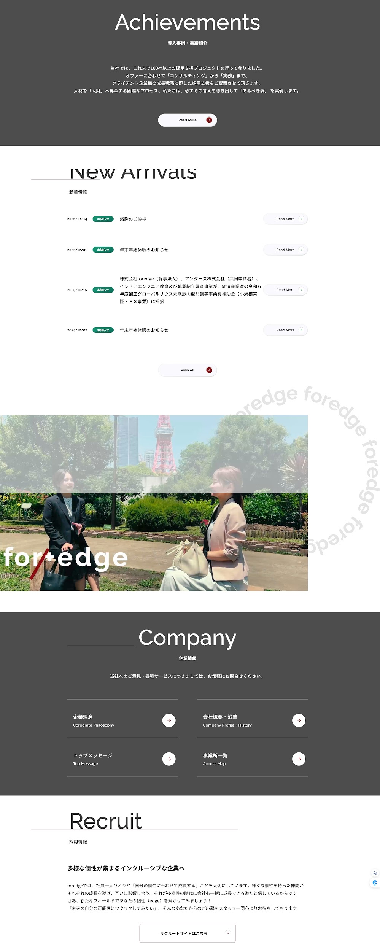
 |  | Tiêu đề giữ nguyên OK
 |  | Nội dung thay | SETAでは、ベトナムを中心に20校以上の大学と産学連携を行い、500名以上の若手エンジニア育成に取り組んできました。これまでに1000名以上の外国人技術者の就職支援実績を積み上げ、現地教育から日本就職までを一貫して支援できる体制を構築しています。 この確かな基盤を活かし、現在ではプロジェクト型アウトソーシングやリモート開発チームの構築、さらには日本語人材の紹介・研修サービスなど、多岐にわたるサービス展開を通じて、企業の中長期的な成長に寄与しています。 私たちは、単なる人材の供給にとどまらず、「安心して任せられる体制」と「成果へのコミット」を軸に、企業の挑戦に並走し続けています。

 |  |  | Read more | giữ nguyên

 |  | Tiêu đề giữ nguyên OK

 |  | Nội dung này giữ nguyên, sau chỉ thay bằng news của bên tớ

 |  | BỎ PHẦN NÀY

 |  | BỎ PHẦN NÀY

 |  | BỎ PHẦN NÀY

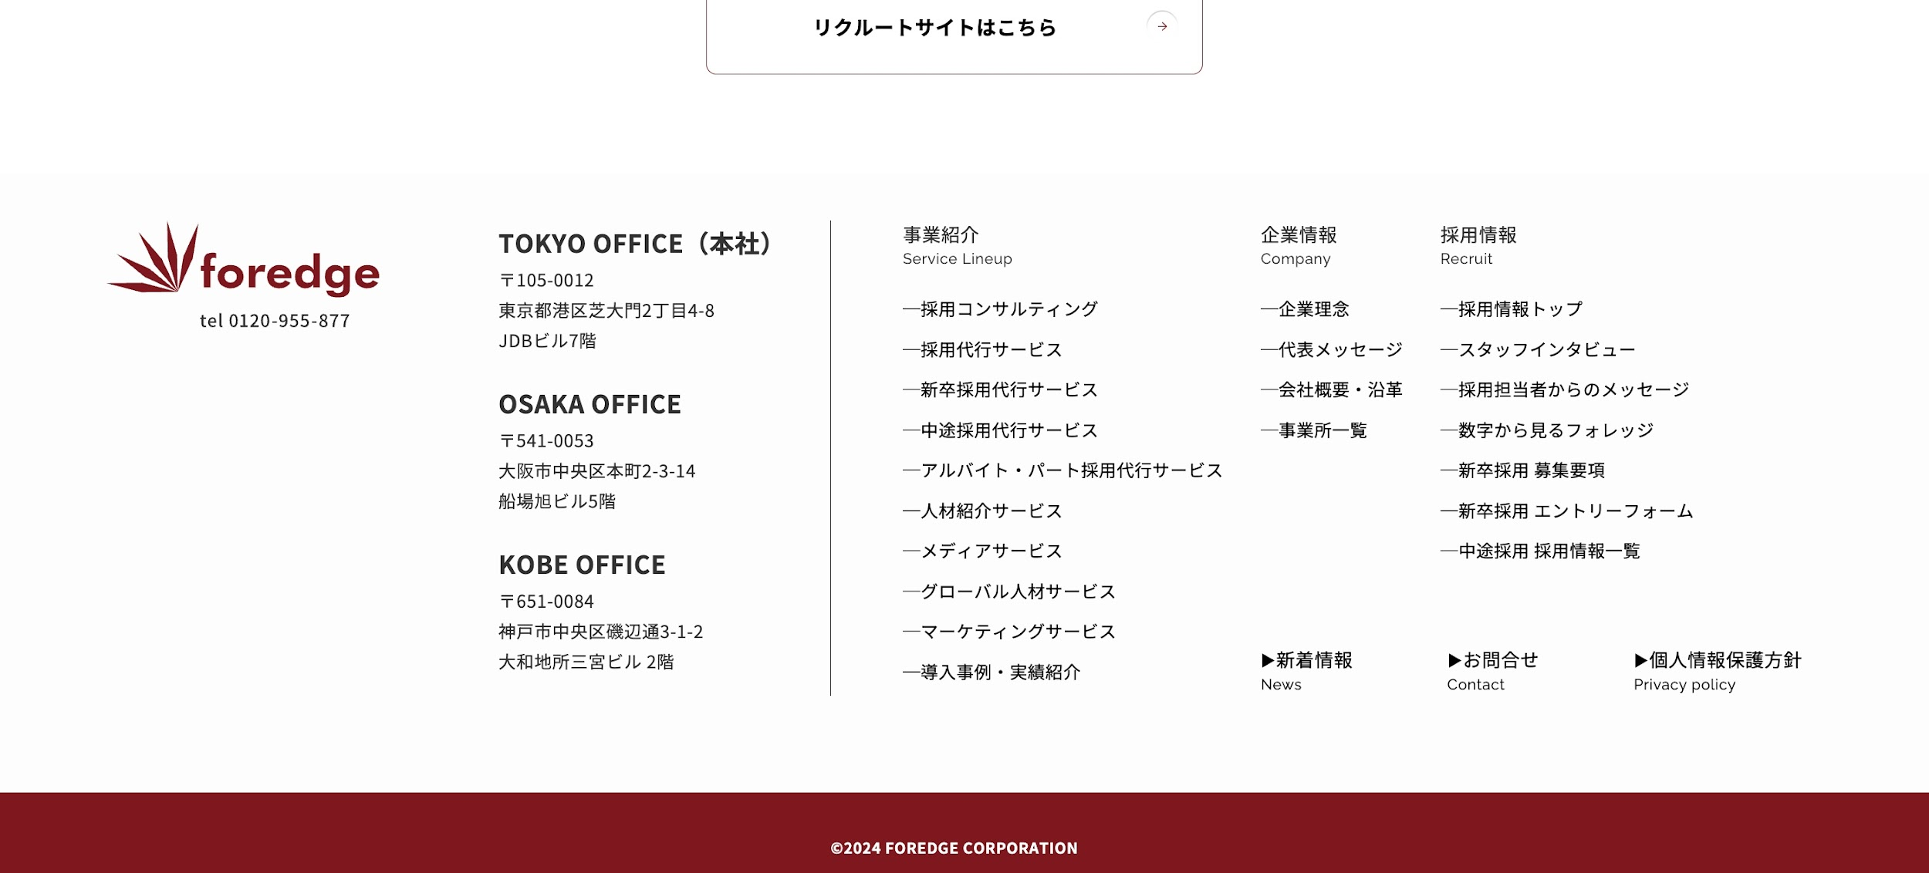
 |  | Logo tớ sẽ thay sau (pending) | Cột các OFFICE | Cột service | Cột Company | Bỏ mục recruit

 |  |  | Tokyo Office （本社) | List ra 6 Service đã nêu ở trên | List như mẫu | Thay bằng Contact

 |  |  | Vietnam Office |  |  | (cùng cột nhưng bên dưới) là
 |  |  | 3F, 82 Tue Tinh, Hai Ba Trung, Hanoi |  |  | Privacy Policy

Service
Cần cậu code một chút vì service ở bản mẫu và bên cty tớ có sự khác nhau sau |  |  | Chỗ này ấy
Bản mẫu |  | Bản tớ cần
Chỉ có chung 1 dịch vụ là về Recruit nên các service con có thể tập hợp lại trên 1 page |  | Ở thanh bar, khi trỏ vào chữ service sẽ trôi xuống 2 dịch vụ chính là 外国籍人材紹介サービス và 技術業務アウトソーシング

 |  |  | Case 1 | - グローバル採用・人材戦略支援事業
 |  |  | Case 2 | - 技術業務アウトソーシング

CASE 1: Khi mở | - グローバル人材採用支援事業 |  |  | Chi tiết sửa
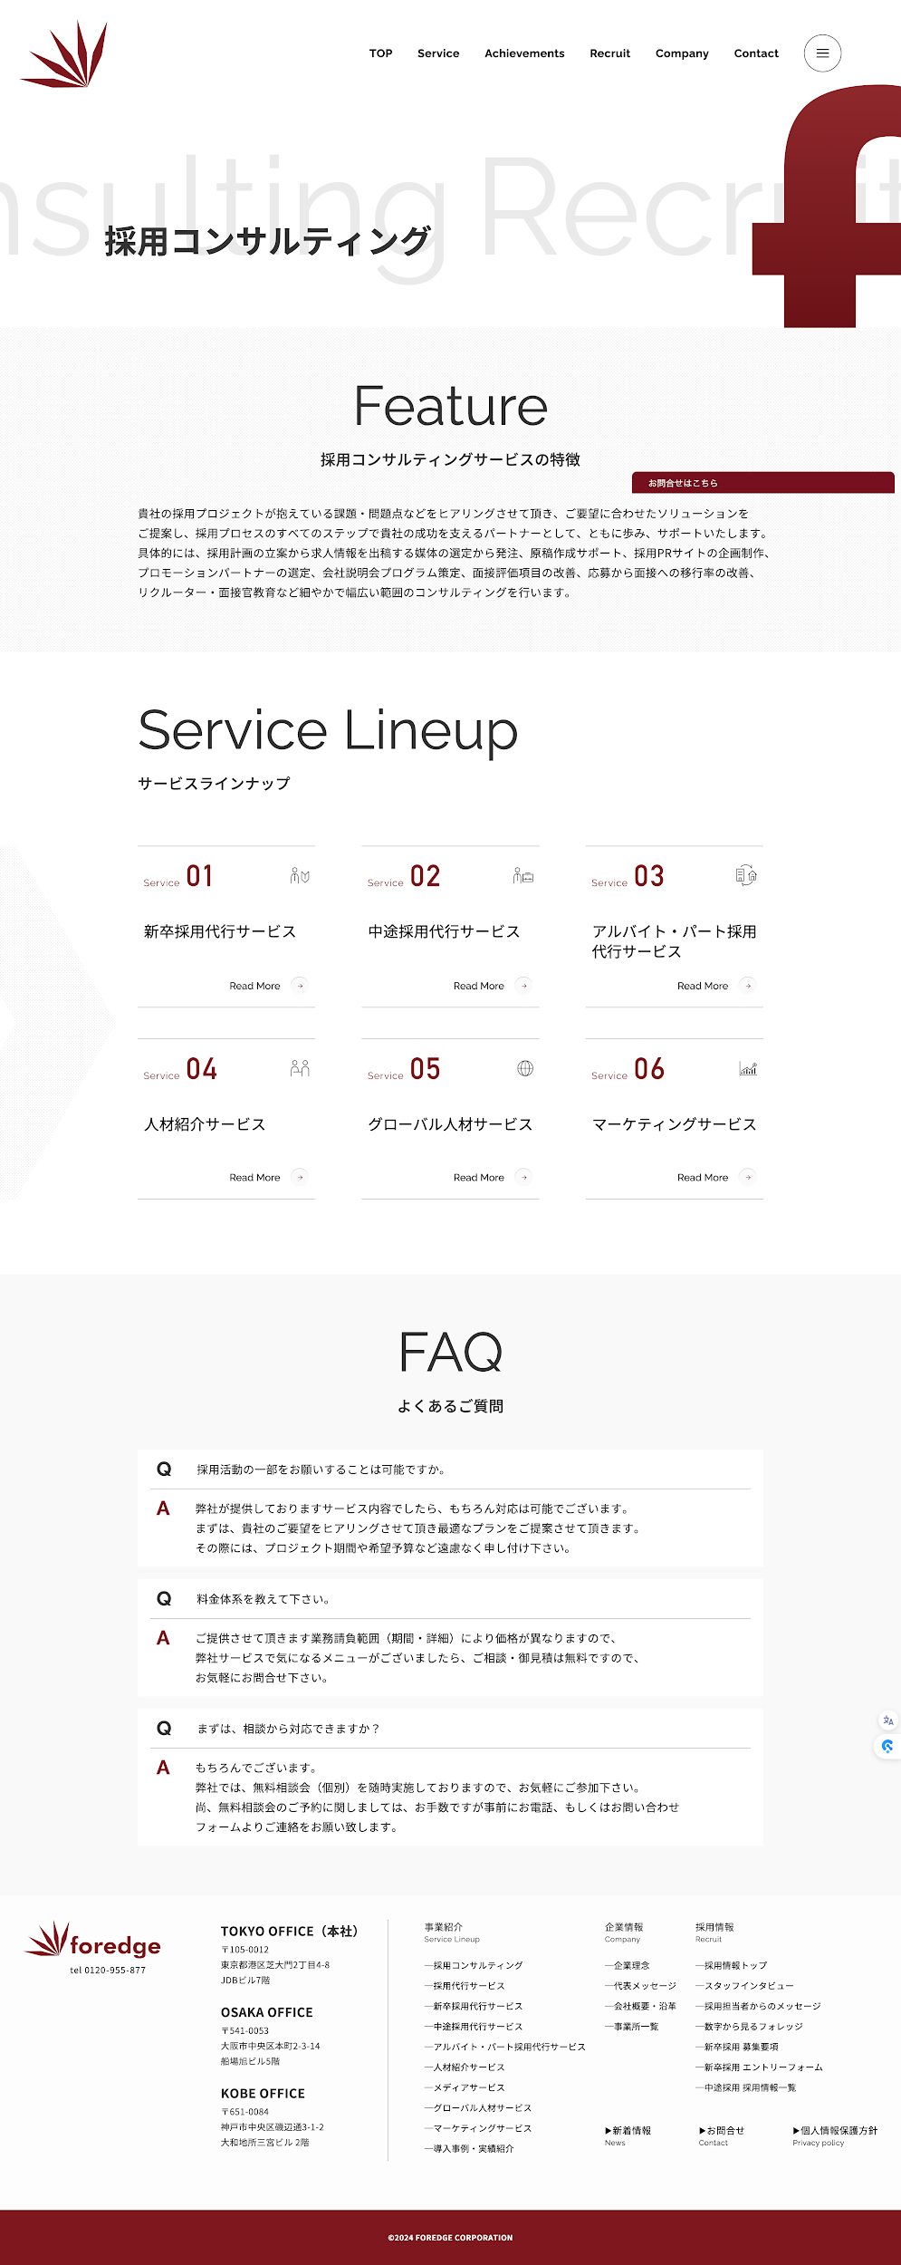

 |  |  |  | Thay tiêu đề | グローバル採用・人材戦略支援事業

 |  |  |  | Bỏ Feature
 |  |  |  | Bỏ採用コンサルティングサービスの特徴

 |  |  |  | Nội dung thay | 深刻化する人材不足に対し、SETA Engineeringでは外国籍エンジニアを中心とした人材採用支援を行っています。 単なる人材紹介にとどまらず、採用要件の整理、候補者選定、事前面談、条件調整まで、企業様の採用活動を実務レベルで支援します。 また、当社が運営するJobShare（人材紹介ネットワークプラットフォーム）を活用し、個人・紹介パートナー・企業との連携による柔軟な人材アプローチを実現。 採用スピードとマッチング精度の両立を重視し、「任せられる採用パートナー」として伴走いたします。
 |  |  |  | Giữ nguyên | Service Lineup
 |  |  |  | Giữ nguyên | サービスラインナップ

 |  |  |  | Service 01: | グローバル採用コンサルティング |  | グローバル採用代行サービス
 |  |  |  | Service 02: | グローバル人材紹介サービス
 |  |  |  | Serivice 03 | マーケティング支援 |  | hỗ trợ doanh nghiệp branding tuyển dụng, chiến lược tuyển dụng
 |  |  |  | Serivice 04: | Nền tảng .... định nghĩa |  |  | cổng kết nối - agency nước ngoài tại Nhật và Đông Nam Á
 |  |  |  | Service 05: | Tool tuyển dụng quản lý tiến cử - thống kê, đặt lịch phỏng vấn ,... tích hợp AI matching
 |  |  |  | Service 06: | 日本語教育・研修サービス

 |  |  |  |  | Read more | giữ nguyên

 |  |  |  | Giữ nguyên tiêu đề

 |  |  |  | Chỗ này để trống tớ 3 câu hỏi,sau tớ tự fill vào bên admin được không?

 |  |  |  | Bottom này đã ghi chú ở sheet Home trước

CASE 2: Khi mở | - 技術業務アウトソーシング |  |  | Chi tiết sửa

 |  |  |  | Thay tiêu đề | 技術業務アウトソーシング

 |  |  |  | Bỏ Feature
 |  |  |  | Bỏ採用コンサルティングサービスの特徴

 |  |  |  | Nội dung thay | SETAでは、設計・開発・保守運用などの技術業務におけるアウトソーシングサービスを通じて、企業のリソース課題とDX推進をサポートしています。 短期的なスポット対応から、中長期的な専属チームの構築まで、ニーズに応じた柔軟な体制を構築可能です。プロジェクト単位での請負型業務支援（プロジェクトアウトソーシング）に加え、ベトナムを拠点とするラボ型開発チーム派遣によって、コスト最適化と安定的な開発リソースの確保を実現します。 対応領域は、機械・電気電子・建築設計（BIM）、ソフトウェア開発、Web保守など多岐にわたり、業界・業種を問わず多くの企業様にご活用いただいています。 専門性の高い人材選定と、教育・進捗管理・品質保証までを一貫して対応する体制により、「安心して任せられるパートナー」として、事業成長に寄与する価値あるアウトソーシングを提供します。

 |  |  |  | Giữ nguyên | Service Lineup
 |  |  |  | Giữ nguyên | サービスラインナップ

 |  |  |  | Service 01: | プロジェクトアウトソーシング |  |  | Xây dựng |  | Sửa lại phần service
 |  |  |  | Service 02: |  |  |  | Cơ khí | MOU
 |  |  |  | Serivice 03

 |  |  |  |  | Read more | giữ nguyên

 |  |  |  | Giữ nguyên tiêu đề

 |  |  |  | Chỗ này để trống tớ 3 câu hỏi,sau tớ tự fill vào bên admin được không?

 |  |  |  | Bottom này đã ghi chú ở sheet Home trước

Achievements
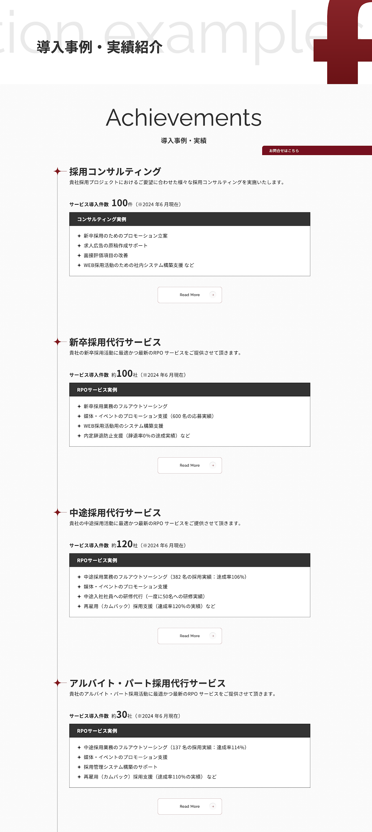
Trang | Ảnh | Nội dung sửa
Achievements

 |  |  | GIữ nguyên tiêu đề lớn này

 |  |  | GIữ nguyên tiêu đề lớn này

 |  |  | グローバル採用コンサルティング
 |  |  | 採用戦略の設計からプロモーション施策まで、課題に応じた最適なコンサルティングをご提供します。

 |  |  | 採用コンサルティング実例
 |  |  | ✦ ベトナム国内20大学との提携 ✦ 年間50回以上の採用イベント実施 ✦ 日本語能力・専門スキル診断制度の導入支援

 |  |  |  | Read more | dẫn tới trang của Service 01: 採用コンサルティング

 |  |  | グローバル採用代行サービス
 |  |  | 採用業務全体をアウトソーシングし、工数削減と採用成果の最大化を同時に実現します。

 |  |  | 採用代行サービス（RPO）実例
 |  |  | ✦ 外国人採用支援企業数：約100社 ✦ 提案・派遣技術者数：850名以上 ✦ 採用支援プロジェクト数：150件以上

 |  |  |  | Read more | dẫn tới trang của Service 02: 採用代行サービス

 |  |  | グローバル人材紹介サービス
 |  |  | 技術・語学・適応力を備えた外国人材を、ポジションに応じてスピーディーにご紹介します。

 |  |  | 人材登録人数※2026 年3 月現在
 |  |  | ✦ グローバル人材登録数：40,000名以上 （うち技術職比率70%以上） ✦ 紹介実績：累計1,000名以上

 |  |  |  | Read more | dẫn tới trang của Service 03: 人材紹介サービス

 |  |  | メディアサービス
 |  |  | 外国人採用に強い人材エージェントと企業をつなぐプラットフォーム「JobShare」で最適なマッチングを実現します。

 |  |  | 実績※2026 年3 月現在
 |  |  | ✦ 月間求人閲覧数：約50,000件 ✦ 登録エージェント数：約300社

 |  |  |  | Read more | dẫn tới trang của Service 05: メディアサービス

 |  |  | 技術業務アウトソーシング
 |  |  | 設計・モデリング・解析・レビューなど、専門スキルを持つ外国人エンジニアによるアウトソーシング体制を構築し、多様なプロジェクトを支援しています。

 |  |  | 実績※2026 年3 月現在
 |  |  | ✦ 対応プロジェクト分野：BIM建築設計・設備設計・機械設計・ソフトウェア開発 など ✦ 委託企業数：65社以上（主に建設・製造・IT業界の日本企業） ✦ 拠点体制：ハノイ・ホーチミン・ダナンの3拠点にて安定的に運営中

Company
Trang | Ảnh | Nội dung sửa
Company | 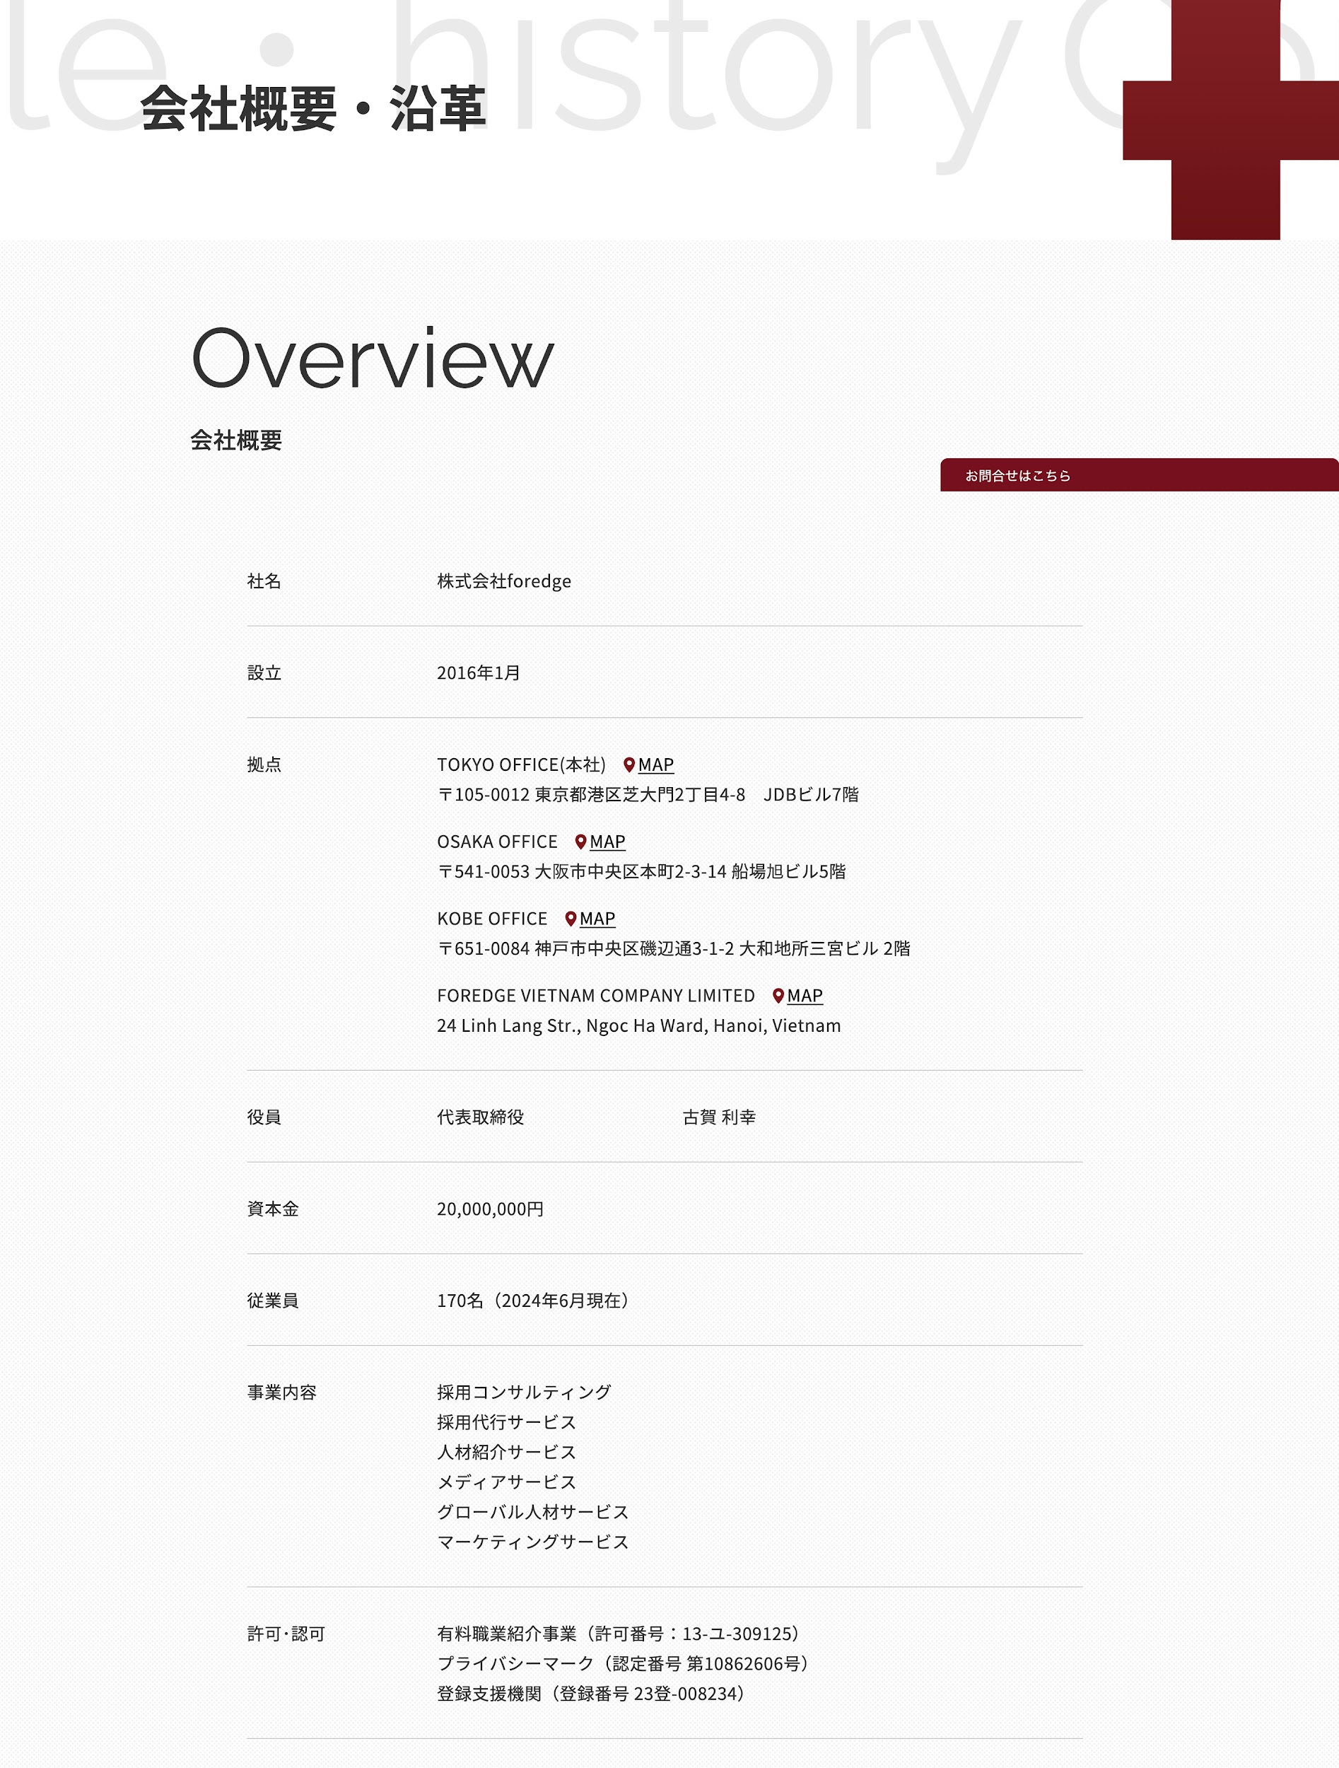
 |  |  | GIữ nguyên tiêu đề lớn này

 |  |  | GIữ nguyên tiêu đề lớn này

 |  |  | Các đề mục thông tin đều giữ nguyên,
 |  |  | tớ thay thông tin của công ty tơ vào sau được không

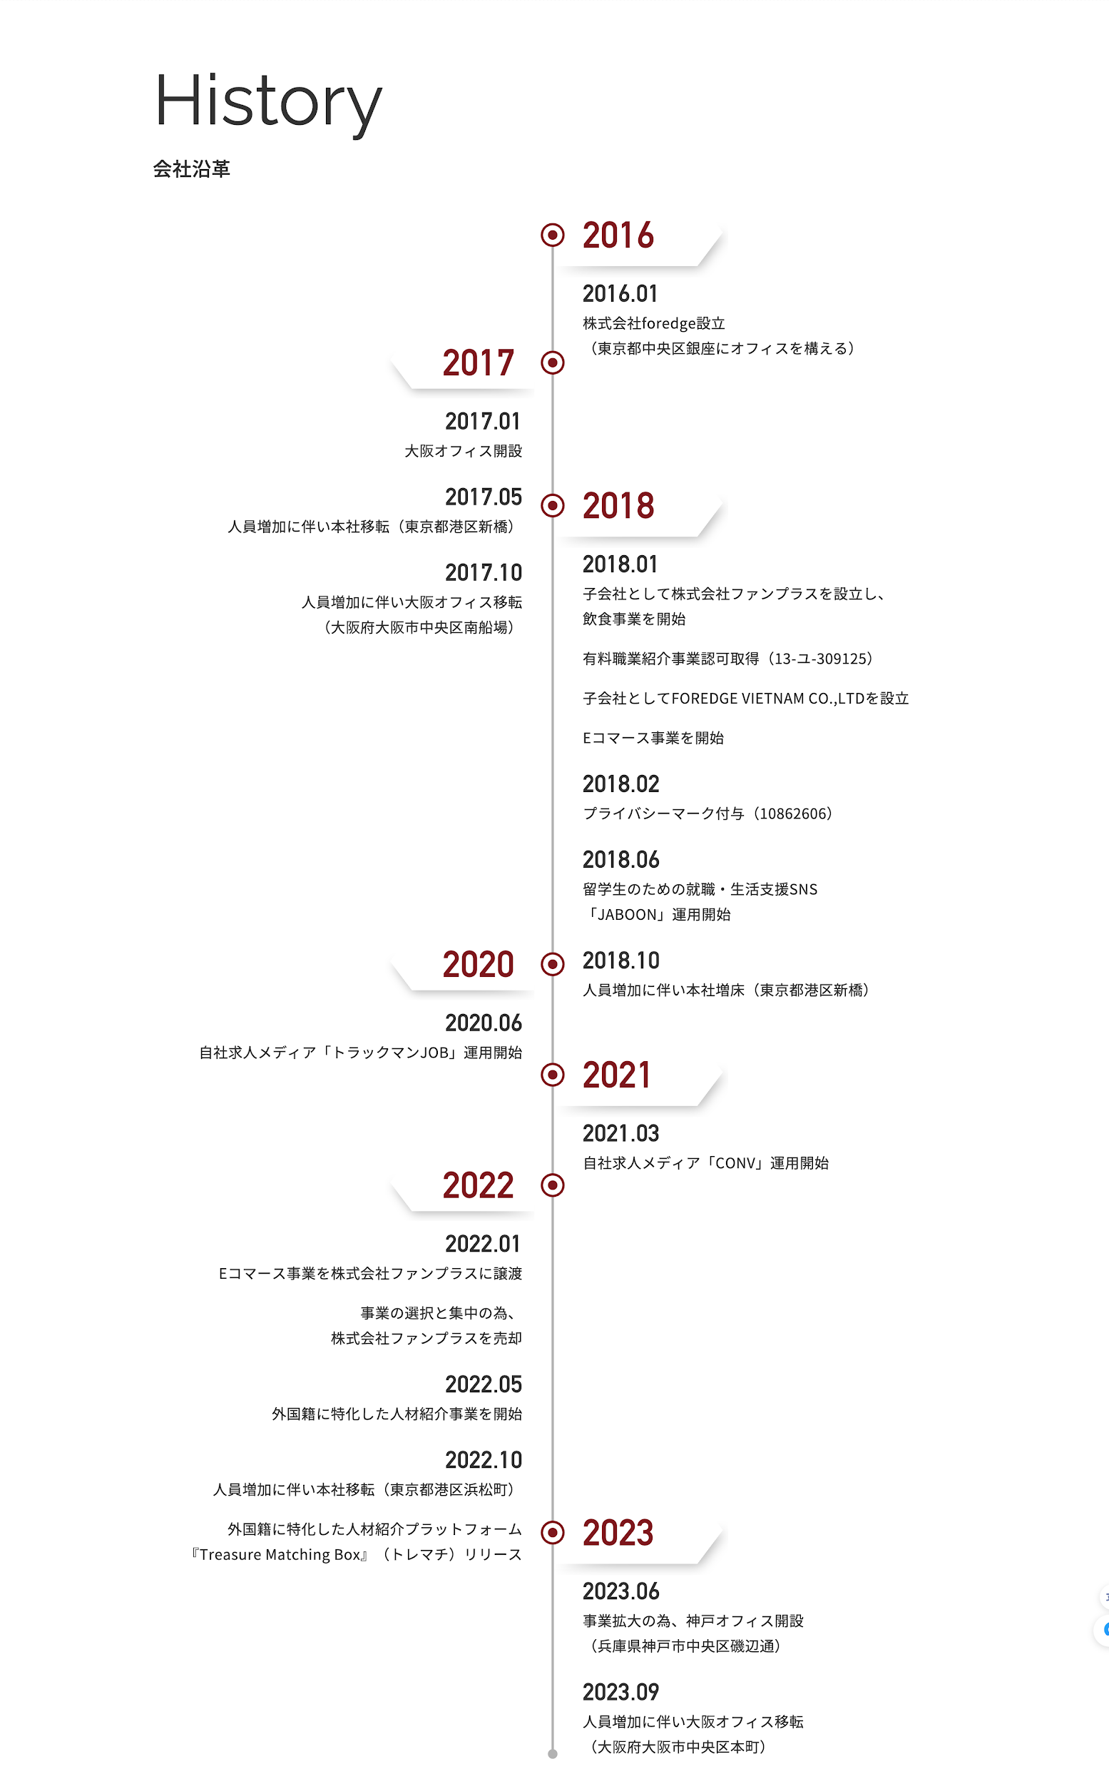
 |  |  | Ẩn phần History giúp tớ vì công ty mới, chắc sau mới có lịch sử

 |  |  | Thay chỗ này bằng phần bài viết ở link này cho tớ đươc không
 |  |  | https://www.foredge.co.jp/company/message/

 |  |  | Message from the CEO
 |  |  | 代表メッセージ

 |  |  | [ Nội dung tớ fill vào sau ]

